店舗選択エリア
システム名 |  |  |  | システム種別 |  |  |  |  |  |  | 詳細設計書 |  |  |  |  | 作成者 |  |  |  | 作成日 |  | 更新者 | 更新日 | 版数
POSサーバー |  |  |  | POSサーバ |  |  |  |  |  |  |  |  |  |  |  | DuNT |  |  |  | 2024-08-01 |  | TinNH | 2024-11-22 | 0.24

機能カテゴリ |  |  | 00_共通 |  |  |  |  |  | 項目 |  |  |  | 画面設計書 |  |  | 店舗選択エリア

 | ■店舗選択エリア（複数の店舗選択可能）のイメージ |  |  |  |  |  |  |  |  | ■店舗選択エリア（1つの店舗のみ選択可能）のイメージ |  |  |  |  |  |  | ■検索エリアイメージ

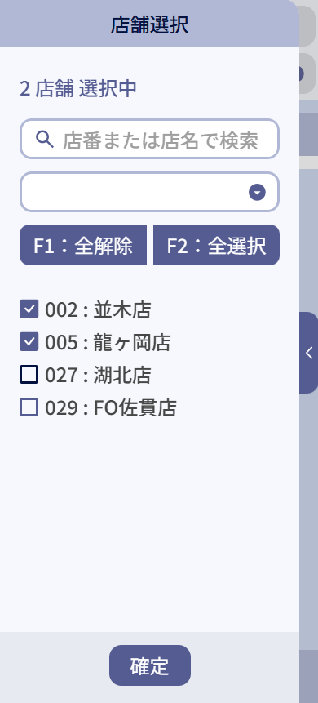
1
3
4
5
6
7
8
9
11
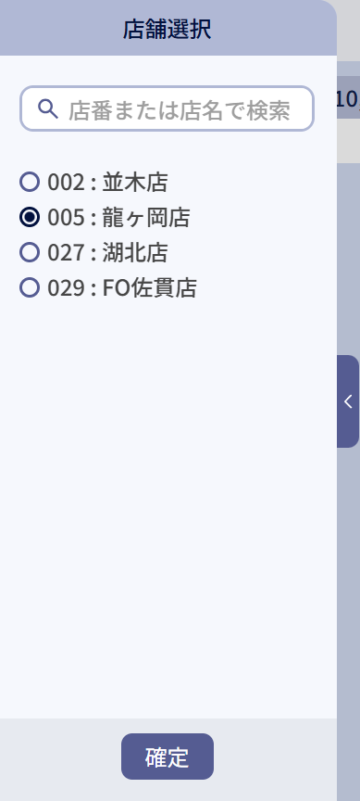
10

 | ■画面項目定義

 | 画面項目ID | 項目 |  | タイプ | I/O | 多言語 | 出力 |  |  |  |  |  |  |  |  |  |  | インプット |  |  |  |  | 備考
 |  |  |  |  |  |  | マッピングデータ |  |  |  |  | 初期値 |  | 表示コントロール | Control enable |  |  | 必須 | 数字 | 桁 | マッピングデータ
 |  |  |  |  |  |  | API名 | 項目 |  |  |  |  |  |  |  |  |  |  |  |  | API名 | 項目
 | 1 | 店舗エリア（タイトル） |  | テキスト | － | ● | － | － |  |  |  | 店舗選択 |  | ユーザーが1つの店舗のみに操作権限を持つ場合、店舗選択エリアを非表示にし、その唯一の店舗をデフォルトで対象店舗として選択する。ユーザーが複数の店舗に操作権限を持つ場合、店舗選択エリアを表示する。 | － |  |  | － | － | － | － | ー | イベントID:Store-01
 | 2 | 検索条件エリア |  | テキスト | － | ● | － | － |  |  |  | 検索条件 |  | ー | 店舗が選択されている場合にのみ、有効にする。 |  |  | － | － | － | － | ー
 | 3 | 選択中の店舗数 |  | テキスト | O | ● | － | － |  |  |  | 0 店舗 選択中 |  | 選択されている店舗の総数を表示する。 | ー |  |  | － | － | － | － | ー | 形式:{0} 店舗 選択中（{0}：選択中の店舗数）
 | 4 | 店舗検索 |  | Editext | I | － | － | － |  |  |  | hint:店番 または 店名で検索 |  | ー | ー |  |  | － | － | － | － | ー | イベントID:Store-02
 | 5 | 全て選択 |  | ボタン | I | ● | － | － |  |  |  | 全て選択 |  | 複数の店舗を選択可能とする場合にのみ表示する。 | 未選択の店舗が1つ以上ある場合に有効にする。全ての店舗が選択された場合に無効にする。 |  |  | － | － | － | － | ー | イベントID:Store-03
 | 6 | 全て解除 |  | ボタン | I | ● | － | － |  |  |  | 全て解除 |  | 複数の店舗を選択可能とする場合にのみ表示する。 | 選択されている店舗が1つ以上ある場合に有効にする。全ての店舗が未選択の場合、無効にする。 |  |  | － | － | － | － | ー | イベントID:Store-04
 | 7 | 店舗グループ |  | ドロップダウン | O | － | AP1503 | setting_data_type:event_group_name |  |  |  | － |  | 複数の店舗を選択可能とする場合にのみ表示する。 | ー |  |  | － | － | － | － | ー | イベントID:Store-05
 | 8 | 店舗選択チェックボックス |  | チェックボックス | I | － | － |  |  |  |  | － |  | ー | ー |  |  | － | － | － | － | ー | イベントID:Store-06
 | 9 | 店舗情報 |  | テキスト | O | － | AP8201 | Store.code:Store.name |  |  |  | － |  | ー | ー |  |  | － | － | － | － | ー
 | 10 | 店舗選択ラジオボタン |  | ラジオボタン | I | － | － | － |  |  |  | － |  | ー | ー |  |  | － | － | － | － | ー | イベントID:Store-07
 | 11 | 確定 |  | ボタン | I | ● | － | － |  |  |  | － |  | ー | 選択されている店舗が1つ以上ある場合に有効にする。全ての店舗が未選択の場合、無効にする。 |  |  | － | － | － | － | ー | イベントID:Store-06

ヘッダー
システム名 |  |  |  | システム種別 |  |  |  |  |  | 詳細設計書 |  |  |  |  | 作成者 |  |  | 作成日 |  | 更新者 | 更新日 | 版数
POSサーバー |  |  |  | POSサーバ |  |  |  |  |  |  |  |  |  |  | DuNT |  |  | 2024-08-01 |  | TinNH | 2024-11-22 | 0.24

機能カテゴリ |  |  | 00_共通 |  |  |  |  |  | 項目 |  |  | 画面設計書 |  |  | ヘッダー

 | ■ヘッダーイメージ |  |  |  |  |  |  |  |  |  |  |  |  |  |  |  |  |  |  |  |  |  | 1
 |  |  |  |  |  |  |  |  |  |  |  |  |  |  |  |  |  |  |  |  |  |  | 2
 |  |  |  |  |  |  |  |  |  |  |  |  |  |  |  |  |  |  |  |  |  |  | 3
1
2
3
4
5
6
7
 |  |  |  |  |  |  |  |  |  |  |  |  |  |  |  |  |  |  |  |  |  |  | 4
 |  |  |  |  |  |  |  |  |  |  |  |  |  |  |  |  |  |  |  |  |  |  | 5
 |  |  |  |  |  |  |  |  |  |  |  |  |  |  |  |  |  |  |  |  |  |  | 6
 |  |  |  |  |  |  |  |  |  |  |  |  |  |  |  |  |  |  |  |  |  |  | 7
 |  |  |  |  |  |  |  |  |  |  |  |  |  |  |  |  |  |  |  |  |  |  | 8
 |  |  |  |  |  |  |  |  |  |  |  |  |  |  |  |  |  |  |  |  |  |  | 9
 |  |  |  |  |  |  |  |  |  |  |  |  |  |  |  |  |  |  |  |  |  |  | 10
 |  |  |  |  |  |  |  |  |  |  |  |  |  |  |  |  |  |  |  |  |  |  | 11
8
 |  |  |  |  |  |  |  |  |  |  |  |  |  |  |  |  |  |  |  |  |  |  | 12
 |  |  |  |  |  |  |  |  |  |  |  |  |  |  |  |  |  |  |  |  |  |  | 13
 |  |  |  |  |  |  |  |  |  |  |  |  |  |  |  |  |  |  |  |  |  |  | 14
 |  |  |  |  |  |  |  |  |  |  |  |  |  |  |  |  |  |  |  |  |  |  | 15
 |  |  |  |  |  |  |  |  |  |  |  |  |  |  |  |  |  |  |  |  |  |  | 16
 |  |  |  |  |  |  |  |  |  |  |  |  |  |  |  |  |  |  |  |  |  |  | 17
 |  |  |  |  |  |  |  |  |  |  |  |  |  |  |  |  |  |  |  |  |  |  | 18
 |  |  |  |  |  |  |  |  |  |  |  |  |  |  |  |  |  |  |  |  |  |  | 19
 |  |  |  |  |  |  |  |  |  |  |  |  |  |  |  |  |  |  |  |  |  |  | 20
 |  |  |  |  |  |  |  |  |  |  |  |  |  |  |  |  |  |  |  |  |  |  | 21
 | ■画面項目定義 |  |  |  |  |  |  |  |  |  |  |  |  |  |  |  |  |  |  |  |  |  | 22
 |  |  |  |  |  |  |  |  |  |  |  |  |  |  |  |  |  |  |  |  |  |  | 23
 | 画面項目ID | 項目 |  | タイプ | I/O | 多言語対象 | 出力 |  |  |  |  |  |  |  |  | インプット |  |  |  |  | 備考 |  | 24
 |  |  |  |  |  |  | マッピングデータ |  |  |  | 初期値 |  | 表示コントロール | Control enable |  | 必須 | 数字 | 桁 | マッピングデータ |  |  |  | 25
 |  |  |  |  |  |  | API名 | 項目 |  |  |  |  |  |  |  |  |  |  | API名 | 項目 |  |  | 26
 | 1 | タイトルヘッダー |  | テキスト | O | ● | － | － |  |  |  |  | 画面設計に依存する | － |  | － | ー | ー | － | ー | イベントID：Header-01 |  | 27
 | 2 | 従業員名 |  | テキスト | O | － | APX001 | name |  |  | － |  | ー | － |  | － | ー | ー | － | ー | アイコンと従業員名を表示する。 |  | 28
 | 3 | 店舗 |  | テキスト | O | － | APX001 | store_code store_name |  |  | － |  | ー | － |  | － | ー | ー | － | ー | アイコンと店舗コード+店舗名（{store_code} : {store_name}）を表示する。 |  | 29
 | 4 | CSV |  | ボタン | I | － | － | － |  |  | － |  | 常に表示する。 | ・デフォルト：無効 ・有効（各画面の設計に依存する） |  | － | ー | ー | － | ー | イベントID：Header-02 |  | 30
 | 5 | 印刷 |  | ボタン | I | － | － | － |  |  | － |  | 常に表示する。 | ・デフォルト：無効 ・有効（各画面の設計に依存する） |  | － | ー | ー | － | ー | イベントID：Header-03 |  | 31
 | 6 | ESC |  | ボタン | I | ● | － | － |  |  | ESC : 前画面 |  | 常に表示する。 | ・メニュー画面では無効になり、他の画面では有効になる。 |  | － | ー | ー | － | ー | イベントID：Header-04 |  | 32
 | 7 | メインメニュー |  | ボタン | I | － | － | － |  |  | － |  | 常に表示する。 | ・メニュー画面では無効になり、他の画面では有効になる。 |  | － | ー | ー | － | ー | イベントID：Header-05 |  | 33
 | 8 | 表示モード |  | テキスト | － | ● | － | － |  |  | ・新規モードの場合: 新規 ・編集モードの場合: 編集 ・初期化モードの場合：ブランク |  | ・新規モードの場合、背景が青色になる ・編集モードの場合、背景が緑色になる ・初期化モードの場合、表示しない。 | － |  | － | ー | ー | － | ー | イベントID：Header-06 |  | 34
 |  |  |  |  |  |  |  |  |  |  |  |  |  |  |  |  |  |  |  |  |  |  | 35
 |  |  |  |  |  |  |  |  |  |  |  |  |  |  |  |  |  |  |  |  |  |  | 36

ページング
システム名 |  |  |  |  | システム種別 |  |  |  |  |  | 詳細設計書 |  |  |  |  | 作成者 |  | 作成日 |  |  | 更新者 |  | 更新日 |  | 版数
POSサーバー |  |  |  |  | POSサーバ |  |  |  |  |  |  |  |  |  |  | DuNT |  | 2024-08-01 |  |  | TinNH |  | 2024-11-22 |  | 0.24

機能カテゴリ |  |  |  | 00_共通 |  |  |  |  |  | 項目 |  |  | 画面設計書 |  |  | ページング

1
2
3
4
5
6
 | ■ページングイメージ |  |  |  |  |  |  |  |  |  |  |  |  |  |  |  |  |  |  |  |  |  |  |  |  | 1
 |  |  |  |  |  |  |  |  |  |  |  |  |  |  |  |  |  |  |  |  |  |  |  |  |  | 2
 |  |  |  |  |  |  |  |  |  |  |  |  |  |  |  |  |  |  |  |  |  |  |  |  |  | 3
 |  |  |  |  |  |  |  |  |  |  |  |  |  |  |  |  |  |  |  |  |  |  |  |  |  | 4
 |  |  |  |  |  |  |  |  |  |  |  |  |  |  |  |  |  |  |  |  |  |  |  |  |  | 5
 |  |  |  |  |  |  |  |  |  |  |  |  |  |  |  |  |  |  |  |  |  |  |  |  |  | 6
 |  |  |  |  |  |  |  |  |  |  |  |  |  |  |  |  |  |  |  |  |  |  |  |  |  | 7
 |  |  |  |  |  |  |  |  |  |  |  |  |  |  |  |  |  |  |  |  |  |  |  |  |  | 8
 |  |  |  |  |  |  |  |  |  |  |  |  |  |  |  |  |  |  |  |  |  |  |  |  |  | 9
 |  | ■画面項目定義 |  |  |  |  |  |  |  |  |  |  |  |  |  |  |  |  |  |  |  |  |  |  |  | 10
 |  |  |  |  |  |  |  |  |  |  |  |  |  |  |  |  |  |  |  |  |  |  |  |  |  | 11
 |  |  |  |  |  |  |  |  |  |  |  |  |  |  |  |  |  |  |  |  |  |  |  |  |  | 12
 |  | 画面項目ID | 項目 |  |  | タイプ | I/O | 多言語対象 | 出力 |  |  |  |  |  |  |  | インプット |  |  |  |  |  |  | 備考 |  | 13
 |  |  |  |  |  |  |  |  | マッピングデータ |  |  | 初期値 |  | 表示コントロール | Control enable |  | 必須 | 数字 | 桁 | マッピングデータ |  |  |  |  |  | 14
 |  |  |  |  |  |  |  |  | API名 | 項目 |  |  |  |  |  |  |  |  |  | API名 |  | 項目 |  |  |  | 15
 |  | 1 | 件数 |  |  | テキスト | O | ● | － | － |  |  |  | 一覧画面で表示する。 | 現在のレコード数を「n件中」形式で表示する。 n ＝０の場合、項目を非表示する。 n ＞＝ 1の場合、項目を表示する。 |  | － | ー | ー | － |  | ー |  | イベントID：Paging-01 |  | 16
 |  | 2 | 現在頁 |  |  | テキスト | O | ● | － | － |  | － |  | 一覧画面で表示する。 | ページ数を表示する。形式：x ~ y件。 X：現在の頁 y：総ページ数 1つのページのみがある場合、項目を表示しない。 |  | － | ー | ー | － |  | ー |  |  |  | 17
 |  | 3 | 先頭行 |  |  | ボタン | I | ● | － | － |  | F3：先頭行 |  | 一覧画面で表示する。 | ・1ページのみがある場合、または最初のページが表示されている場合は、ボタンを無効にする。 ・2ページ目以降の場合は、ボタンをタッチすると1ページ目の先頭行に戻る。 |  | － | ー | ー | － |  | ー |  | イベントID：Paging-02 |  | 18
 |  | 4 | 最終行 |  |  | ボタン | I | ● | － | － |  | F4：最終行 |  | 一覧画面で表示する。 | ・1ページのみがある場合、または最後のページが表示されている場合は、ボタンを無効にする。 ・ボタンをタッチすると、最終ページの最終行に遷移する。 |  | － | ー | ー | － |  | ー |  | イベントID：Paging-03 |  | 19
 |  | 5 | ▲前頁 |  |  | ボタン | I | ● | － | － |  | F1：前頁 |  | 一覧画面で表示する。 | ・1ページのみがある場合、または最初のページが表示されている場合は、ボタンを無効にする。 ・タッチすると、次頁に遷移する。 |  | － | ー | ー | － |  | ー |  | イベントID：Paging-04 |  | 20
 |  | 6 | ▼次頁 |  |  | ボタン | I | ● | － | － |  | F2：次頁 |  | 一覧画面で表示する。 | ・1ページのみがある場合、または最後のページが表示されている場合は、ボタンを無効にする。 ・タッチすると、前頁に遷移する。 |  | － | ー | ー | － |  | ー |  | イベントID：Paging-05 |  | 21
 |  |  |  |  |  |  |  |  |  |  |  |  |  |  |  |  |  |  |  |  |  |  |  |  |  | 22
 |  |  |  |  |  |  |  |  |  |  |  |  |  |  |  |  |  |  |  |  |  |  |  |  |  | 23
 |  |  |  |  |  |  |  |  |  |  |  |  |  |  |  |  |  |  |  |  |  |  |  |  |  | 24

モーダル
システム名 |  |  |  | システム種別 |  |  |  |  |  | 詳細設計書 |  |  |  |  |  | 作成者 |  |  | 作成日 |  | 更新者 | 更新日 |  | 版数
POSサーバー |  |  |  | POSサーバ |  |  |  |  |  |  |  |  |  |  |  | DuNT |  |  | 2024-08-01 |  | TinNH | 2024-11-22 |  | 0.24

機能カテゴリ |  |  | 00_共通 |  |  |  |  |  | 項目 |  |  | 画面設計書 |  |  |  | モーダル

 | ■情報モーダルのイメージ |  |  |  |  |  |  |  |  |  |  |  |  | ■エラーモーダルのイメージ


1
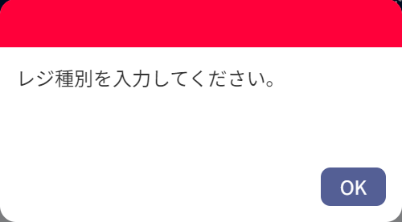

2

3

 | ■confirmモーダルのイメージ |  |  |  |  |  |  |  |  |  |  |  |  | ■ローディングモーダルのイメージ

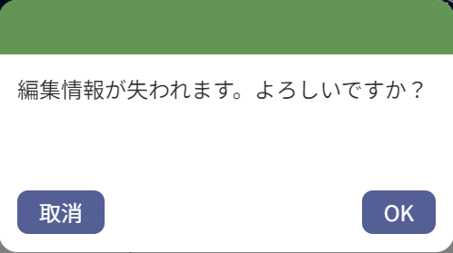


5

4
 |  |  |  |  |  |  |  |  |  |  |  |  |  |  |  |  |  |  |  |  |  |  | 商品

 | ■画面項目定義

 | 画面項目ID | 項目 |  | Type | I/O | 多言語 | 出力 |  |  |  |  |  |  |  |  |  | インプット |  |  |  |  | 備考
 |  |  |  |  |  |  | マッピングデータ |  |  |  | 初期値 |  | 表示コントロール |  | Control enable |  | 必須 | 数字 | 桁 | マッピングデータ
 |  |  |  |  |  |  | API名 | 項目 |  |  |  |  |  |  |  |  |  |  |  | API名 | 項目
 | 1 | ヘッダー |  | ビュー | － | － | － | － |  |  | － |  | ー |  | － |  | － | － | － | － | ー | イベントID：Modal-01
 | 2 | メッセージ |  | テキスト | O | ● | － | － |  |  | － |  | ー |  | ー |  | － | － | － | APxxx | メッセージ
 | 3 | OKボタン |  | ボタン | I | － | － | － |  |  | はい |  | ー |  | ー |  | － | － | － | － | ー | イベントID：Modal-02
 | 4 | 取消ボタン： |  | ボタン | I | ● | － | － |  |  | 取消 |  | ー |  | ー |  | － | － | － | － | ー | イベントID：Modal-03
 | 5 | ローディングプログレスバー |  | ビュー | O | － | － | － |  |  | － |  | ー |  | ー |  | － | － | － | － | ー | イベントID：Modal-04

